지정자재품종 신규등록
지정자재품종 신규등록 (IT_OKP_04_01)

작성자 | 작성일 | 수행자 | 수행일
서동욱 | 2025.05.12 | 서동욱 | 2025.05.12

테스트 대상 상세 (시나리오별 세부단계)
콤포넌트 신규등록 => 지정자재 품종 신규등록 => 지정장재 콤포넌트 연결 => 세부품종 등록 => 상품관리에서 신규 지정자재품종과 세부품종 연결 => 지정자재품종 관리에서 상품연결 확인
테스트 시나리오 목적 :
지정자재 품종을 등록하고, 콤포넌트 관리를 처리한다.
가정 및 필요사항 :

시나리오 항목 CODE | 시나리오 화면경로 및 페이지 | 테스트 항목 | 테스트 사전 정보 및 입력 | 테스트 케이스 기대결과 | 실제결과 | 구분 또는 실패 여부 | 처리자 | 처리여부
IT_OKP_04_01_01 | 운영사 상품관리 : 지정자재 품종관리 : 지정자재 품종설정 | 콤포넌트 신규등록 |  | • 콤포넌트 관리 > 콤포넌트 등록 > 정보 입력 > 추가된 콤포넌트 확인 | 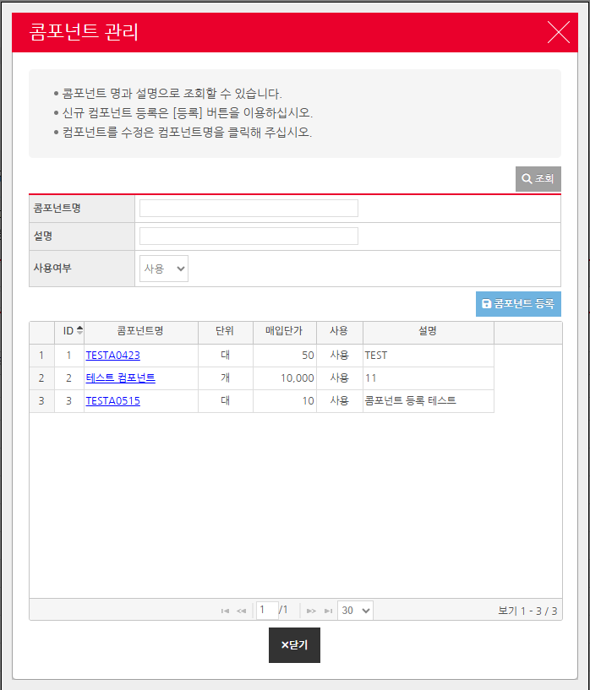 • OK |  | 서동욱 | 확인완료
IT_OKP_04_01_02 | 운영사 상품관리 : 지정자재 품종관리 : 지정자재 품종설정 | 지정자재 품종 신규등록 | 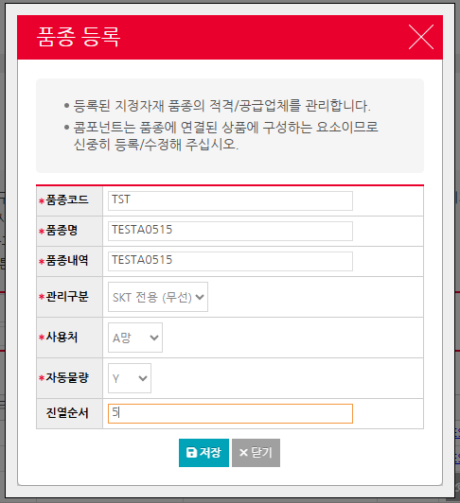 | • 품종 등록 > 정보 입력 > 추가된 품종 정보 확인 | 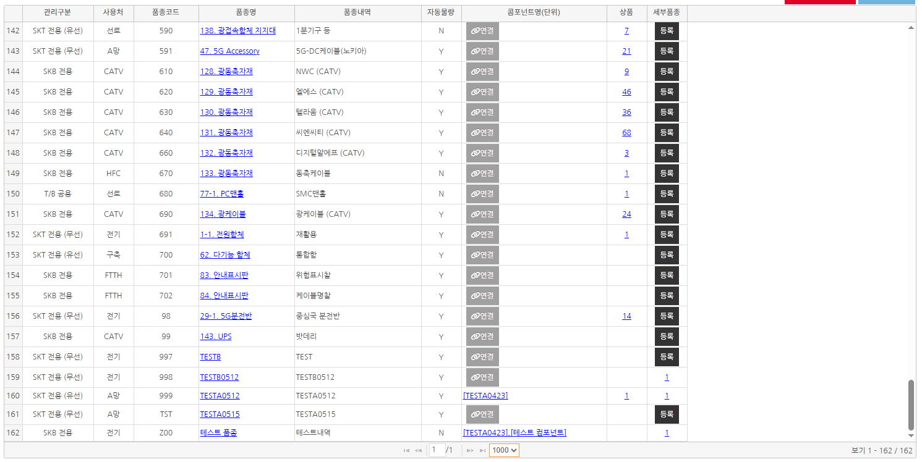 • OK |  | 서동욱 | 확인완료
IT_OKP_04_01_03 | 운영사 상품관리 : 지정자재 품종관리 : 지정자재 품종설정 | 콤포넌트 연결 |  | • 지정자재 품목 목록의 콤포넌트 연결 > 연결할 콤포넌트를 선택 후 저장 > 연결 확인 - 선택한 지정자재 상품품종의 콤포넌트를 연결하여 해당 콤포넌트를 기준으로 입찰이 가능하도록 처리한다. | 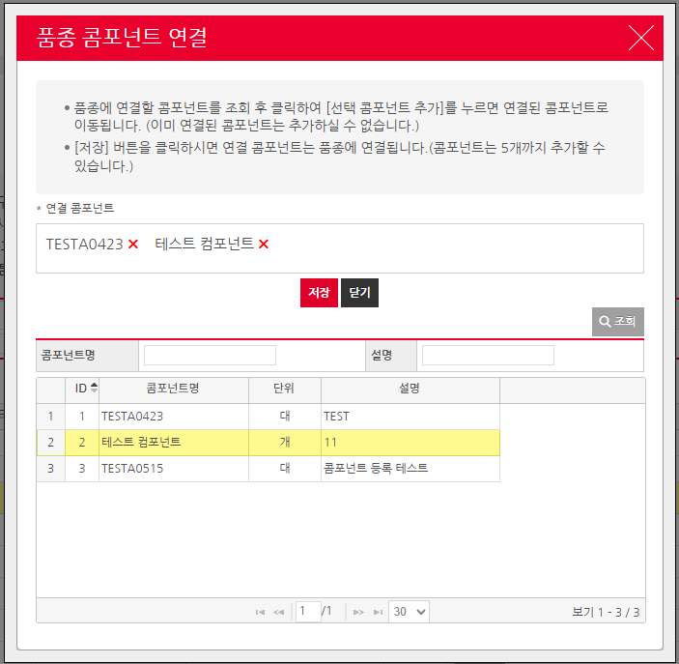 • OK |  | 서동욱 | 확인완료
IT_OKP_04_01_04 | 운영사 상품관리 : 지정자재 품종관리 : 지정자재 품종설정 | 세부품종 등록 |  | • 지정자재 품목 목록의 세부품종 선택 > 세부품종 등록 처리 > 등록된 세부 품종 확인 - 세부 품종이 하나도 등록되어 있지 않으면 등록하는 팝업 호출, 등록되어 있는 세부 품종이 있는경우 품종 상세목록 및 세부품종 등록 팝업을 호출할 수 있는 버튼 처리 | • OK |  | 서동욱 | 확인완료
IT_OKP_04_01_05 | 운영사 상품관리 : 상품조회 > 운영사 상품관리 : 지정자재 품종관리 : 지정자재 품종설정 | 지정자재 품종 상품관리 연결 |  | • 상품조회 > 상품상세 팝업 > 품종 여부 "예" 선택 > 품종, 세부 품종 매핑 처리 - 상품구분이 지정인 경우만 가능 - 품종을 등록하기위해 품종 여부는 "예"로 변경 해야됨 | • OK |  | 서동욱 | 확인완료

품종 적격공급관리
품종 적격공급관리 (IT_OKP_04_02)

작성자 | 작성일 | 수행자 | 수행일
서동욱 | 2025.05.12 | 서동욱 | 2025.05.12

테스트 대상 상세 (시나리오별 세부단계)
신규 지정자재품종에 대한 적격공급사 추가 => 협력사별 배분율 등록 => 구매사에서 해당 지정자재품종 상품 주문 => 물량배분에 따른 주문확인
테스트 시나리오 목적 :
지정자재 품종을 등록하고, 콤포넌트 관리를 처리한다.
가정 및 필요사항 :

시나리오 항목 CODE | 시나리오 화면경로 및 페이지 | 테스트 항목 | 테스트 사전 정보 및 입력 | 테스트 케이스 기대결과 | 실제결과 | 구분 또는 실패 여부 | 처리자 | 처리여부
IT_OKP_04_02_01 | 운영사 상품관리 : 지정자재 품종관리 : 품종 적격/공급 관리 | 지정자재 상품 적격공급사 추가 협력사별 배분율 등록 |  | • 적격공급사 정보를 추가 또는 변경할 품목 선택 > 적격/공급 탭의 추가 버튼 클릭 > 공급사 추가 • 배분율 입력 > 저장 > 배분율 지정 확인 | 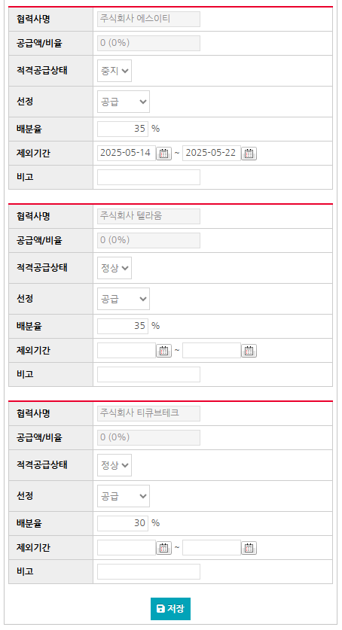 • OK |  | 서동욱 | 확인완료
IT_OKP_04_02_02 | 구매사 주문 | 지정자재품종 상품 주문 / 물량 배분 처리 확인 |  | • 협력사별 배분을 처리한 지정 자재 상품 주문 > 배분율에 맞는 주문 확인 - 주문별 물량을 배분하여 주문이 처리되지 않고, 기존의 주문을 조회하여 배분을 처리함 > 배분율을 한 공급사로 몰아서 테스트 필요 | • OK |  | 서동욱 | 확인완료

지정자재 상품입찰
지정자재 상품입찰 (IT_OKP_04_04)

작성자 | 작성일 | 수행자 | 수행일
서동욱 | 2025.05.12 | 서동욱 | 2025.05.12

테스트 대상 상세 (시나리오별 세부단계)
단품 또는 옵션 상품을 조회하여 입찰상품으로 추가 => 전자입찰 입찰계획 생성
테스트 시나리오 목적 :
지정자재 상품의 입찰을 처리한다.
가정 및 필요사항 :

시나리오 항목 CODE | 시나리오 화면경로 및 페이지 | 테스트 항목 | 테스트 사전 정보 및 입력 | 테스트 케이스 기대결과 | 실제결과 | 구분 또는 실패 여부 | 처리자 | 처리여부
IT_OKP_04_04_01 | 운영사 상품관리 : 지정자재 입찰 : 지정자재 상품 입찰 | 지정자재 상품 입찰 |  | • 입찰을 생성할 지정자재 선택 > 가중치 입력 > 가중치에 따른 수량, 금액이 계산되어 입찰생성으로 이동 > SSO 로그인 > 입찰생성 페이지 이동 > 세부내역이 해당 품종의 작성 내역을 바탕으로 세팅됨 - 가중치는 금년 연간실적추정치에 따라서 계산이 되므로, 실적이 존재하지않는경우 가중치를 입력하여도 계산이 바뀌지않음 | 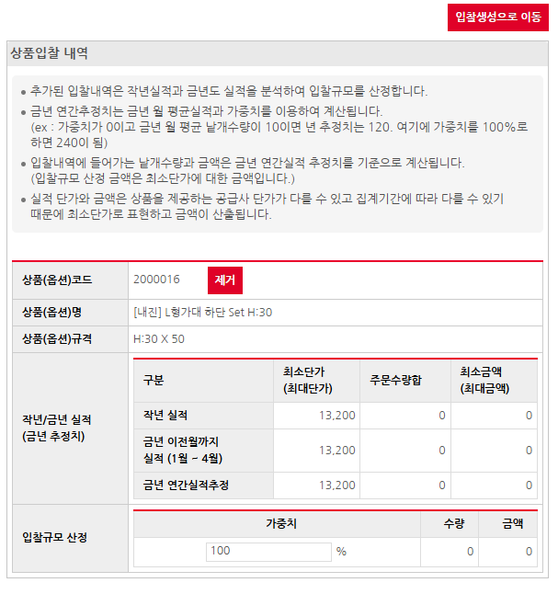 • OK |  | 서동욱 | 확인완료

품종 콤퍼넌트 입찰
품종 콤퍼넌트 입찰 (IT_OKP_04_05)
5
작성자 | 작성일 | 수행자 | 수행일
서동욱 | 2025.05.12 | 서동욱 | 2025.05.12

테스트 대상 상세 (시나리오별 세부단계)
품종조회 콤포넌트입찰 => 전자입찰 입찰계획 생성
테스트 시나리오 목적 :
품종 콤포넌트의 입찰을 처리한다.
가정 및 필요사항 :

시나리오 항목 CODE | 시나리오 화면경로 및 페이지 | 테스트 항목 | 테스트 사전 정보 및 입력 | 테스트 케이스 기대결과 | 실제결과 | 구분 또는 실패 여부 | 처리자 | 처리여부
IT_OKP_04_05_01 | 운영사 상품관리 : 지정자재 입찰 : 품종 콤포넌트 입찰 | 품종 콤포넌트 입찰 |  | • 입찰을 생성할 품종의 콤포넌트 입찰 버튼 선택 > 가중치 입력 > 가중치에 따른 수량, 금액이 계산되어 입찰생성으로 이동 > SSO 로그인 > 입찰생성 페이지 이동 > 세부내역이 해당 품종의 작성 내역을 바탕으로 세팅됨 - 가중치는 금년 연간실적추정치에 따라서 계산이 되므로, 실적이 존재하지않는경우 가중치를 입력하여도 계산이 바뀌지않음 | 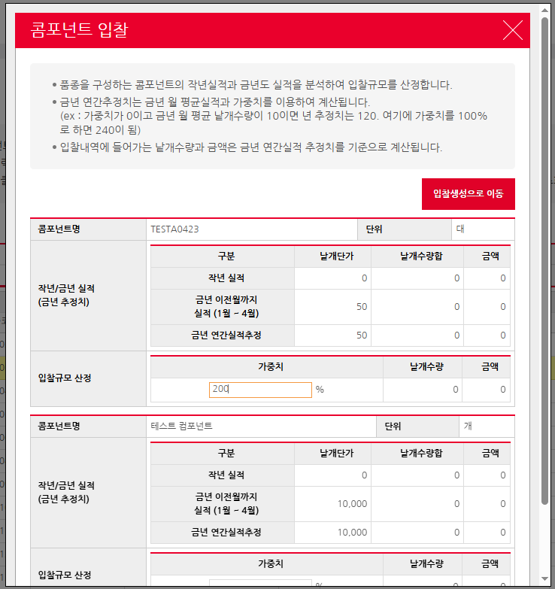 • OK |  | 서동욱 | 확인완료

